圖表索引
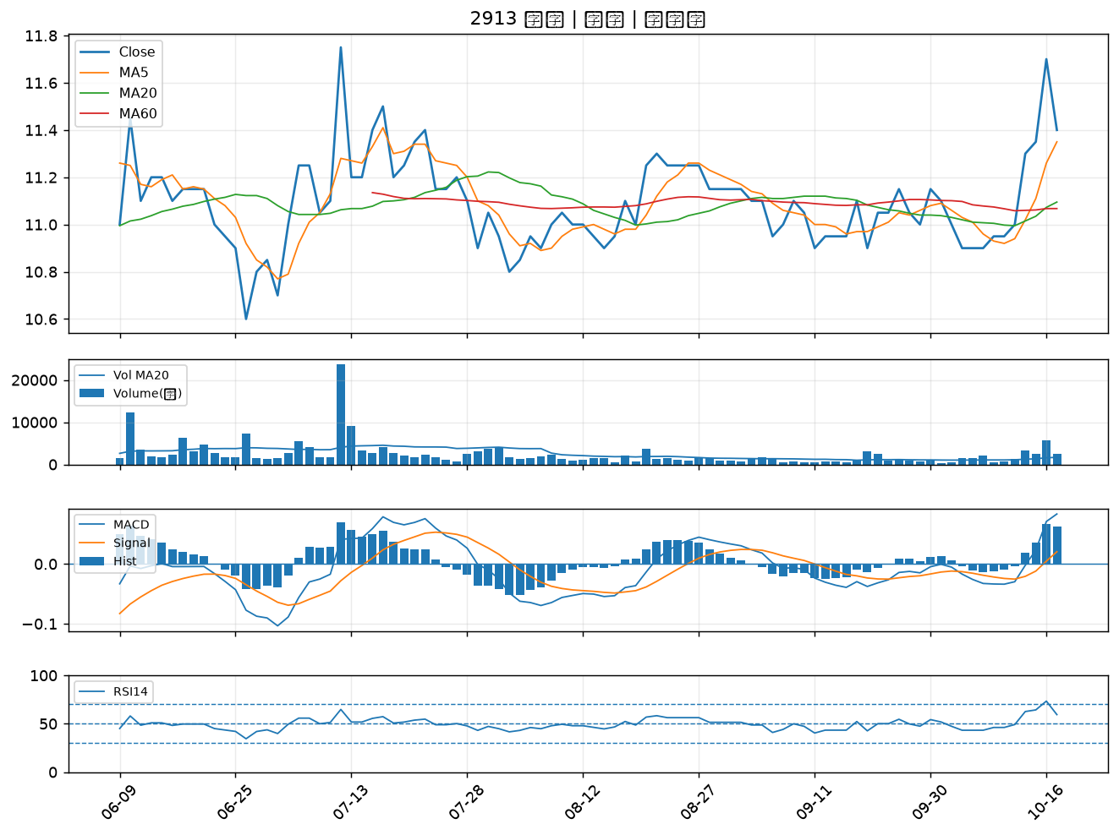
股票代號 | 股票名稱 | 市場 | 買進觀察分級 | 主力突破分數 | 圖表路徑
4577 | 達航科技 | 上櫃 | A級 | 7 | output/charts/20261019/4577_達航科技.png
4960 | 誠美材 | 上市 | A級 | 7 | output/charts/20261019/4960_誠美材.png
1815 | 富喬 | 上櫃 | A級 | 6 | output/charts/20261019/1815_富喬.png
5498 | 凱崴 | 上櫃 | A級 | 6 | output/charts/20261019/5498_凱崴.png
3630 | 新鉅科 | 上櫃 | A級 | 6 | output/charts/20261019/3630_新鉅科.png
4542 | 科嶠 | 上櫃 | A級 | 6 | output/charts/20261019/4542_科嶠.png
6141 | 柏承 | 上市 | A級 | 5 | output/charts/20261019/6141_柏承.png
4526 | 東台 | 上市 | A級 | 5 | output/charts/20261019/4526_東台.png
5340 | 建榮 | 上櫃 | A級 | 3 | output/charts/20261019/5340_建榮.png
5475 | 德宏 | 上櫃 | A級 | 3 | output/charts/20261019/5475_德宏.png
6465 | 威潤 | 上櫃 | B級 | 5 | output/charts/20261019/6465_威潤.png
6277 | 宏正 | 上市 | B級 | 5 | output/charts/20261019/6277_宏正.png
2912 | 統一超 | 上市 | B級 | 4 | output/charts/20261019/2912_統一超.png
1802 | 台玻 | 上市 | B級 | 3 | output/charts/20261019/1802_台玻.png
6234 | 高僑 | 上櫃 | B級 | 3 | output/charts/20261019/6234_高僑.png
5469 | 瀚宇博 | 上市 | B級 | 3 | output/charts/20261019/5469_瀚宇博.png
4566 | 時碩工業 | 上市 | B級 | 3 | output/charts/20261019/4566_時碩工業.png
4906 | 正文 | 上市 | B級 | 3 | output/charts/20261019/4906_正文.png
3701 | 大眾控 | 上市 | B級 | 3 | output/charts/20261019/3701_大眾控.png
3535 | 晶彩科 | 上市 | B級 | 3 | output/charts/20261019/3535_晶彩科.png
6517 | 保勝光學 | 上櫃 | B級 | 3 | output/charts/20261019/6517_保勝光學.png
4927 | 泰鼎-KY | 上市 | B級 | 2 | output/charts/20261019/4927_泰鼎-KY.png
3703 | 欣陸 | 上市 | B級 | 2 | output/charts/20261019/3703_欣陸.png
6269 | 台郡 | 上市 | B級 | 2 | output/charts/20261019/6269_台郡.png
3045 | 台灣大 | 上市 | B級 | 2 | output/charts/20261019/3045_台灣大.png
4904 | 遠傳 | 上市 | B級 | 2 | output/charts/20261019/4904_遠傳.png
3580 | 友威科 | 上櫃 | B級 | 2 | output/charts/20261019/3580_友威科.png
3034 | 聯詠 | 上市 | B級 | 2 | output/charts/20261019/3034_聯詠.png
2504 | 國產 | 上市 | B級 | 2 | output/charts/20261019/2504_國產.png
2913 | 農林 | 上市 | B級 | 2 | output/charts/20261019/2913_農林.png

4577 達航科技｜A級
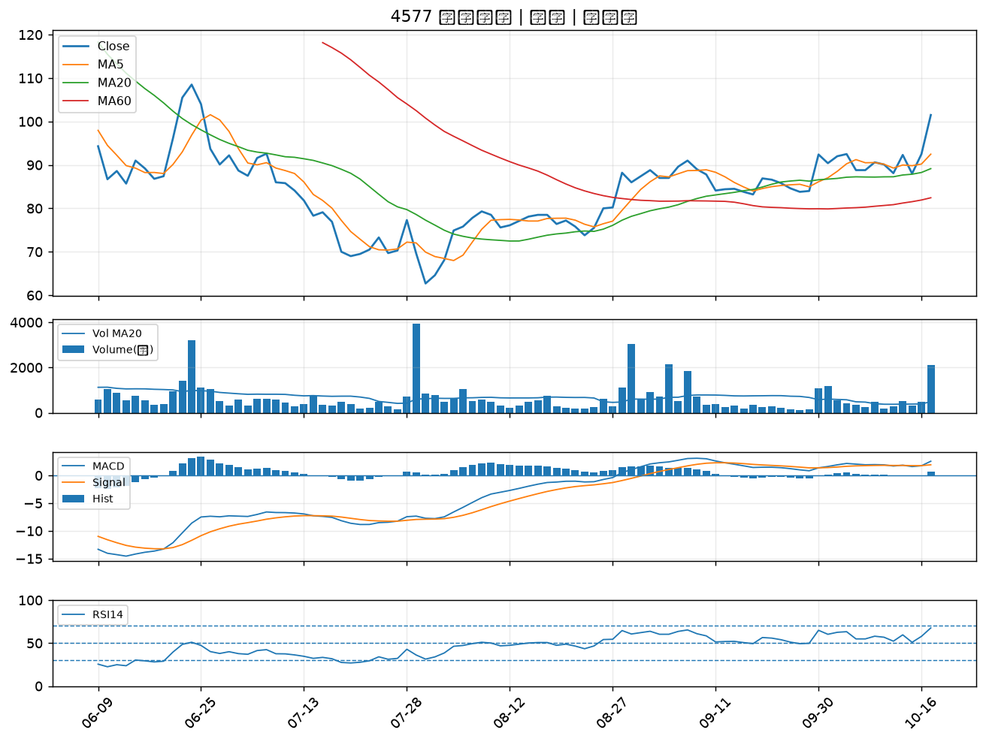

4960 誠美材｜A級
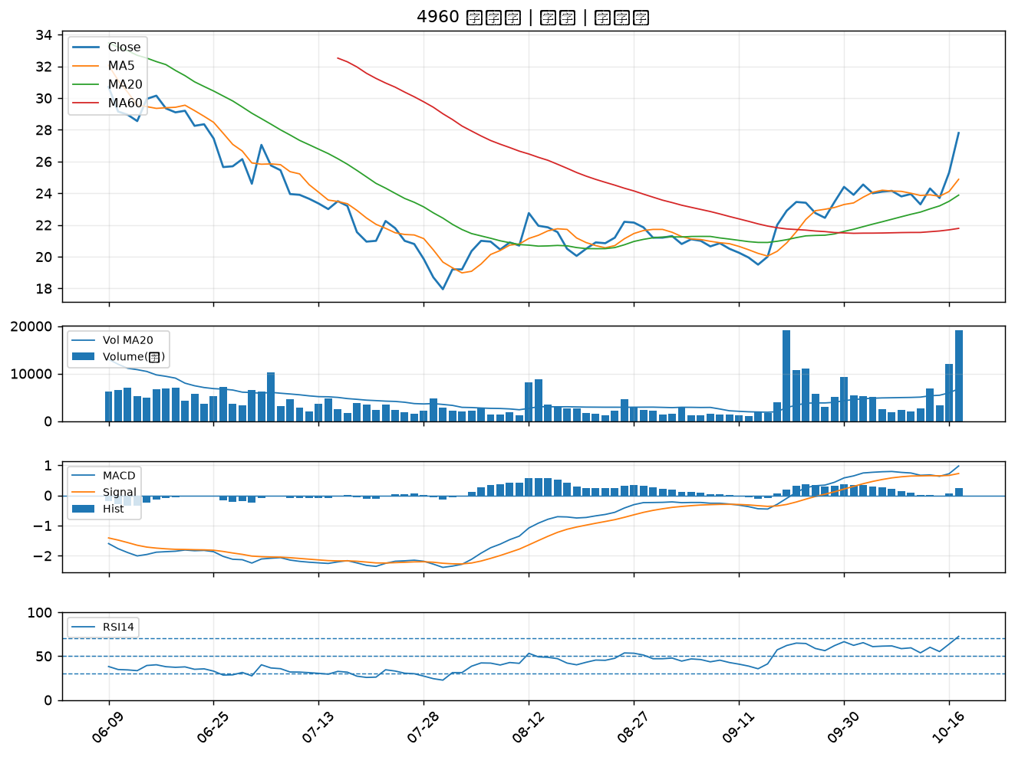

1815 富喬｜A級
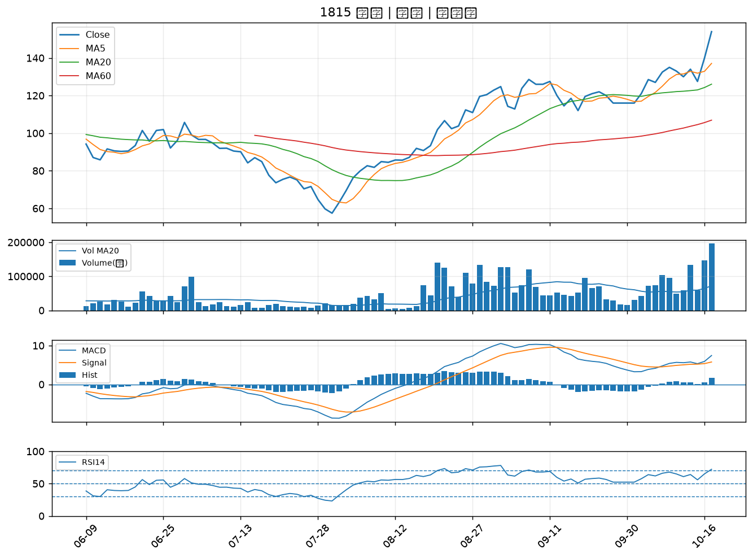

5498 凱崴｜A級
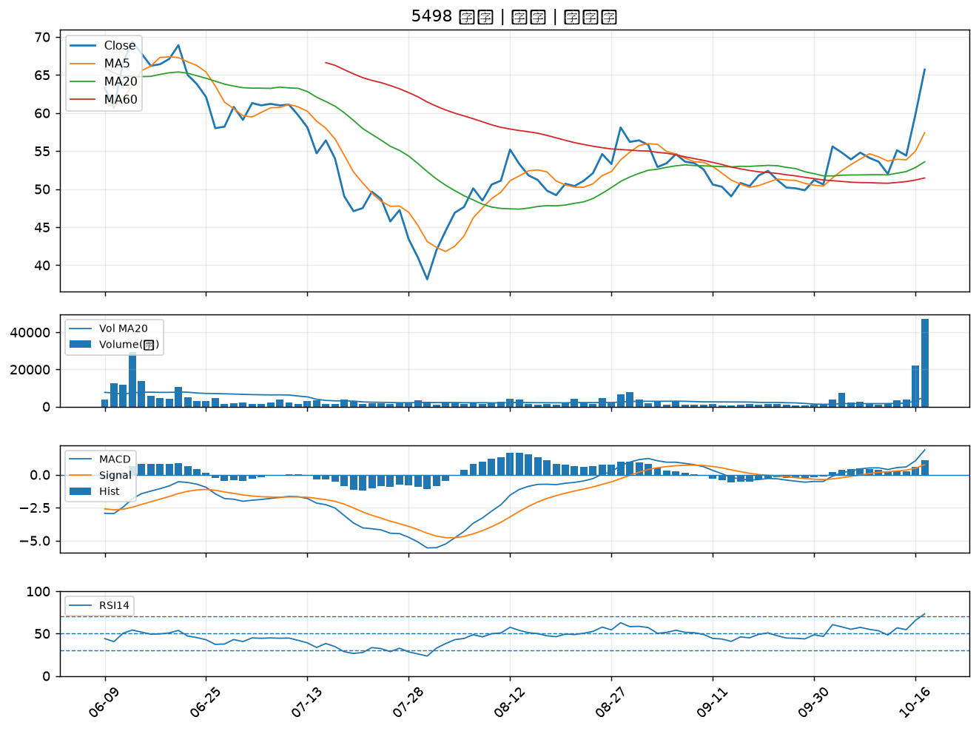

3630 新鉅科｜A級
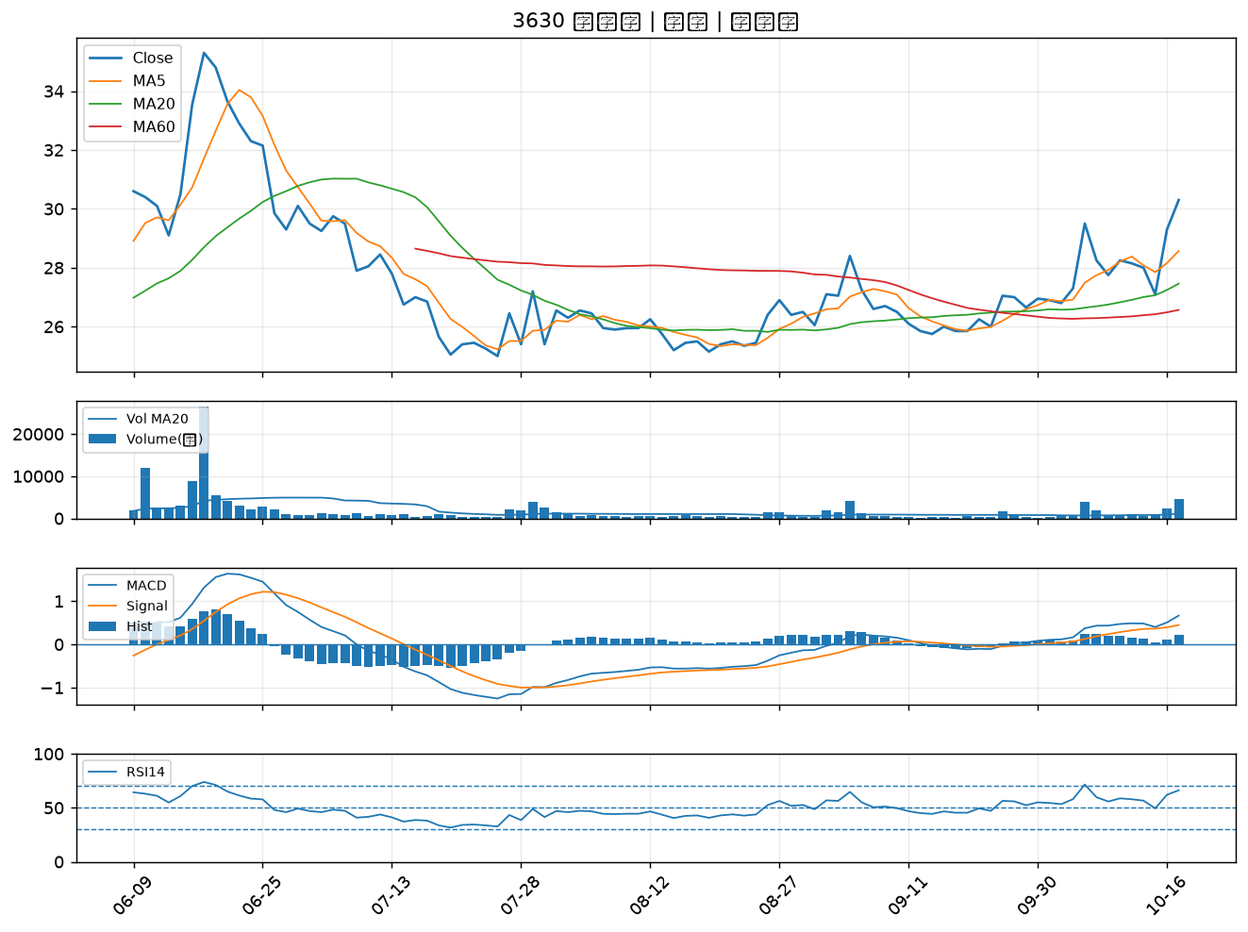

4542 科嶠｜A級
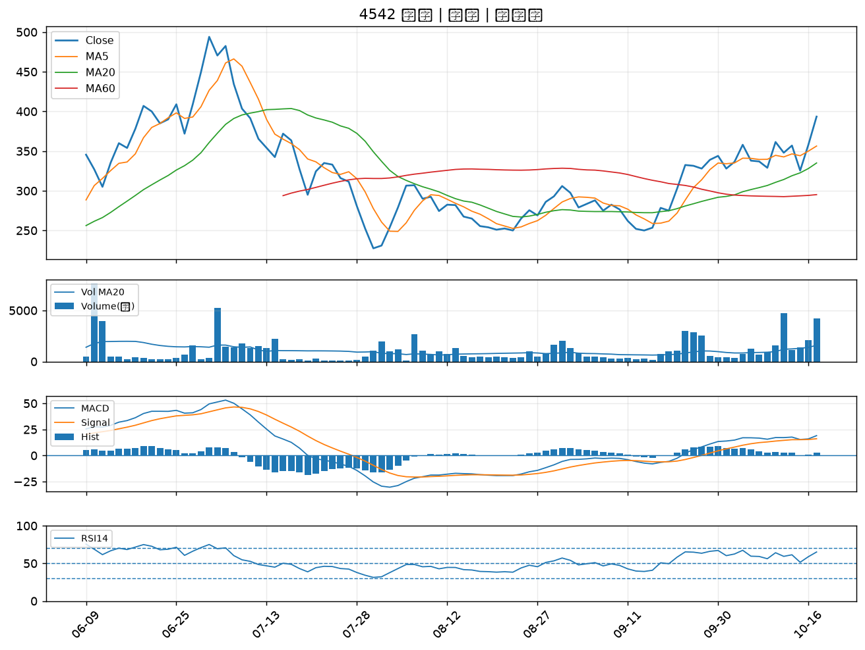

6141 柏承｜A級
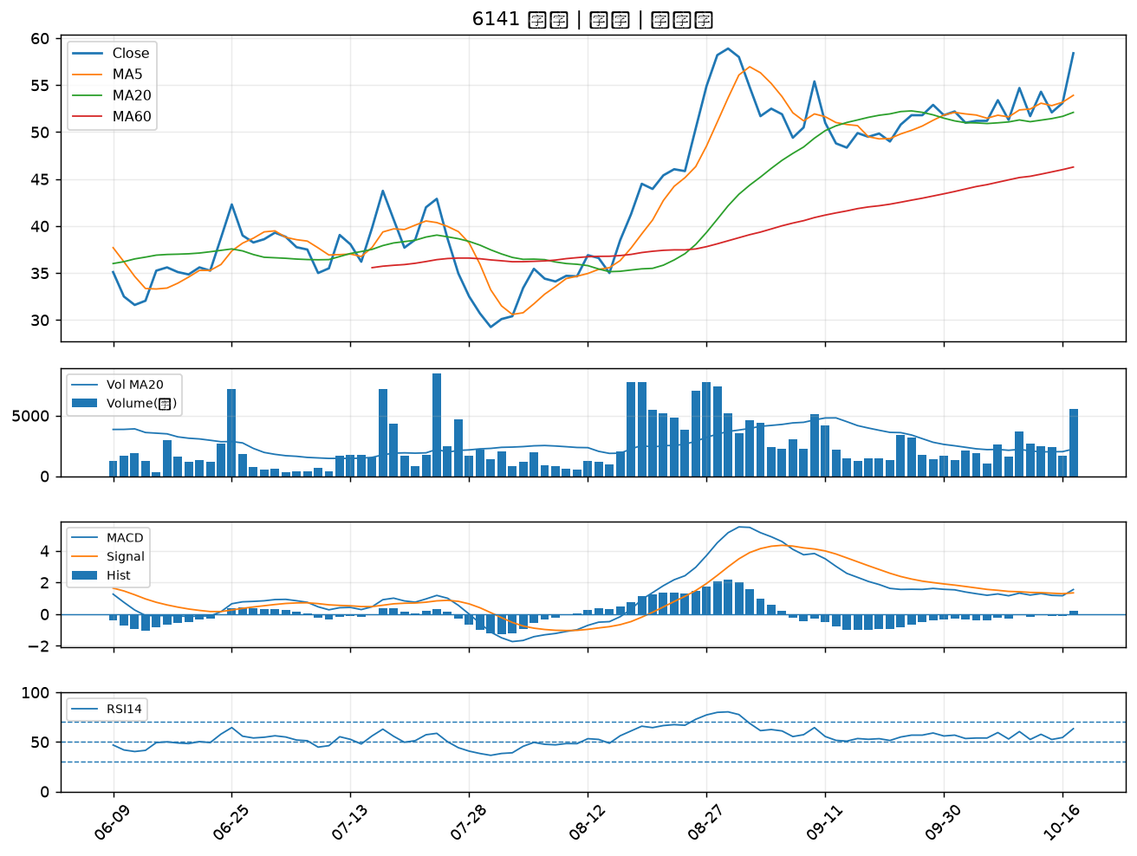

4526 東台｜A級
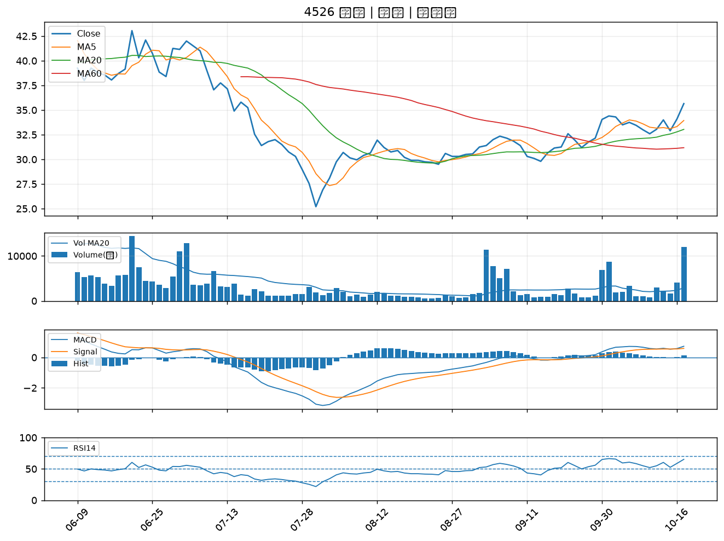

5340 建榮｜A級
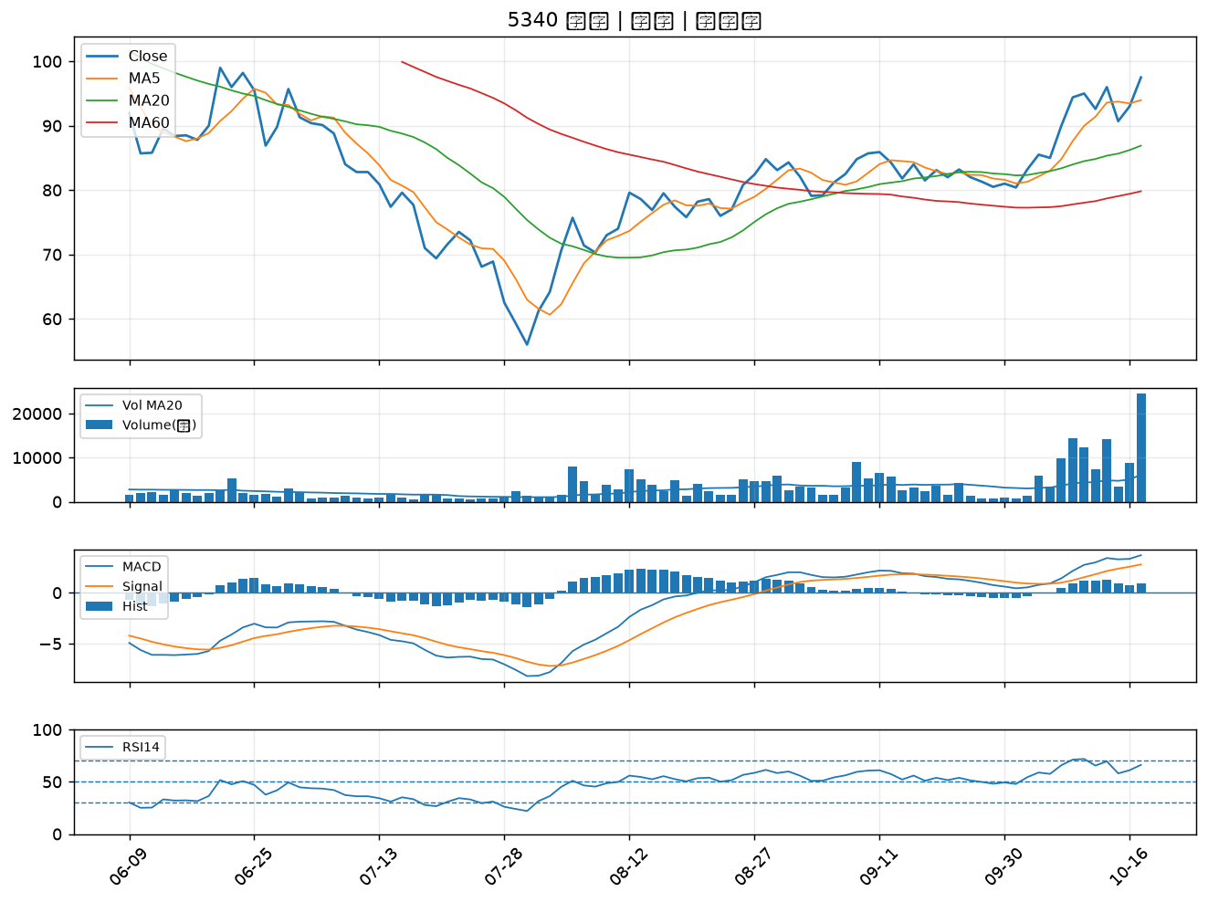

5475 德宏｜A級
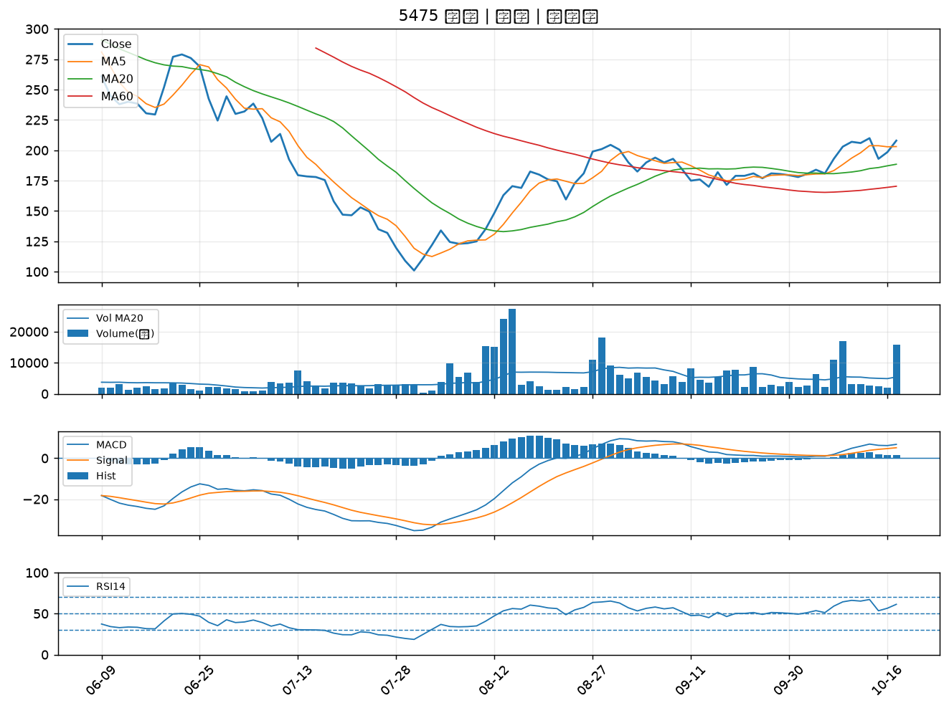

6465 威潤｜B級
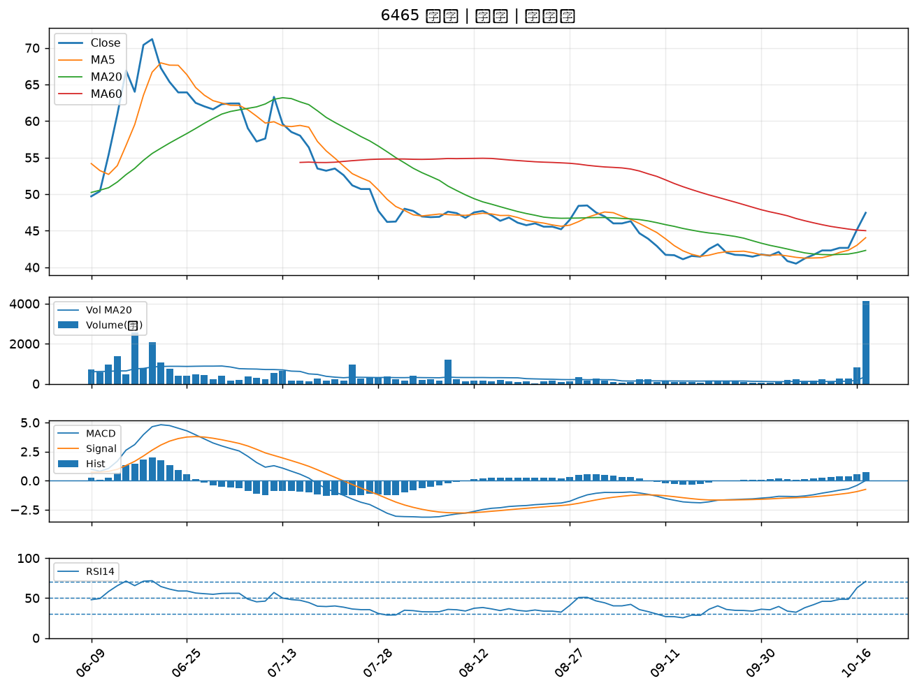

6277 宏正｜B級
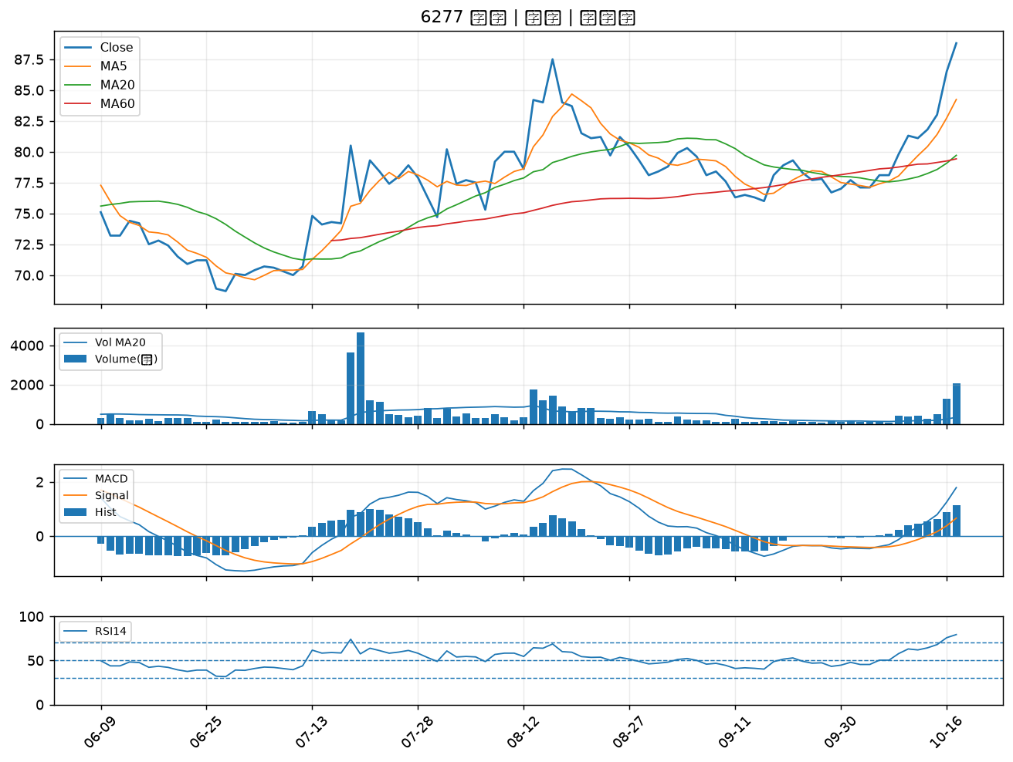

2912 統一超｜B級
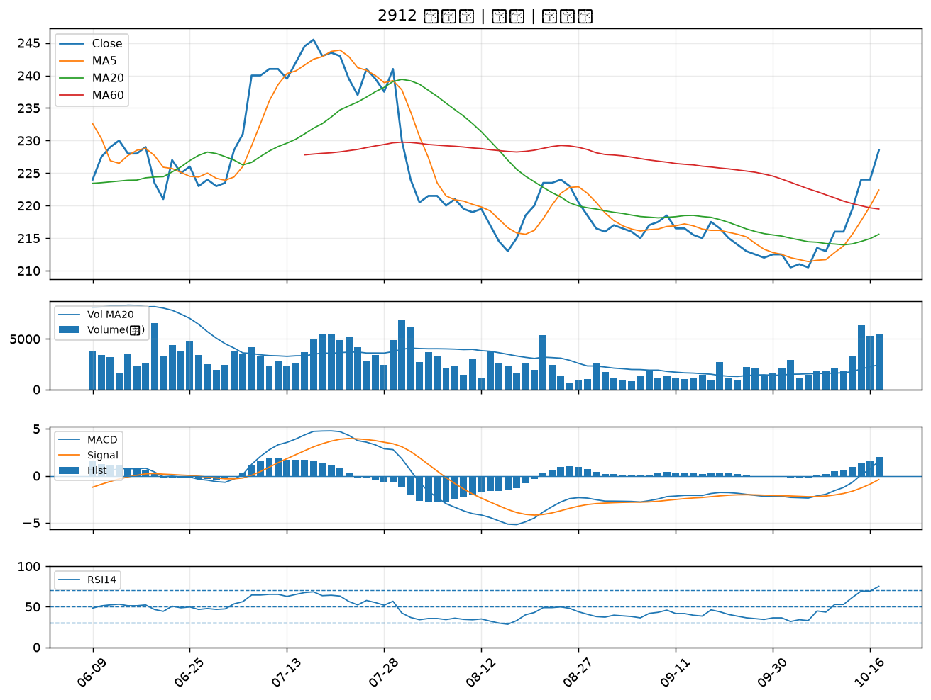

1802 台玻｜B級
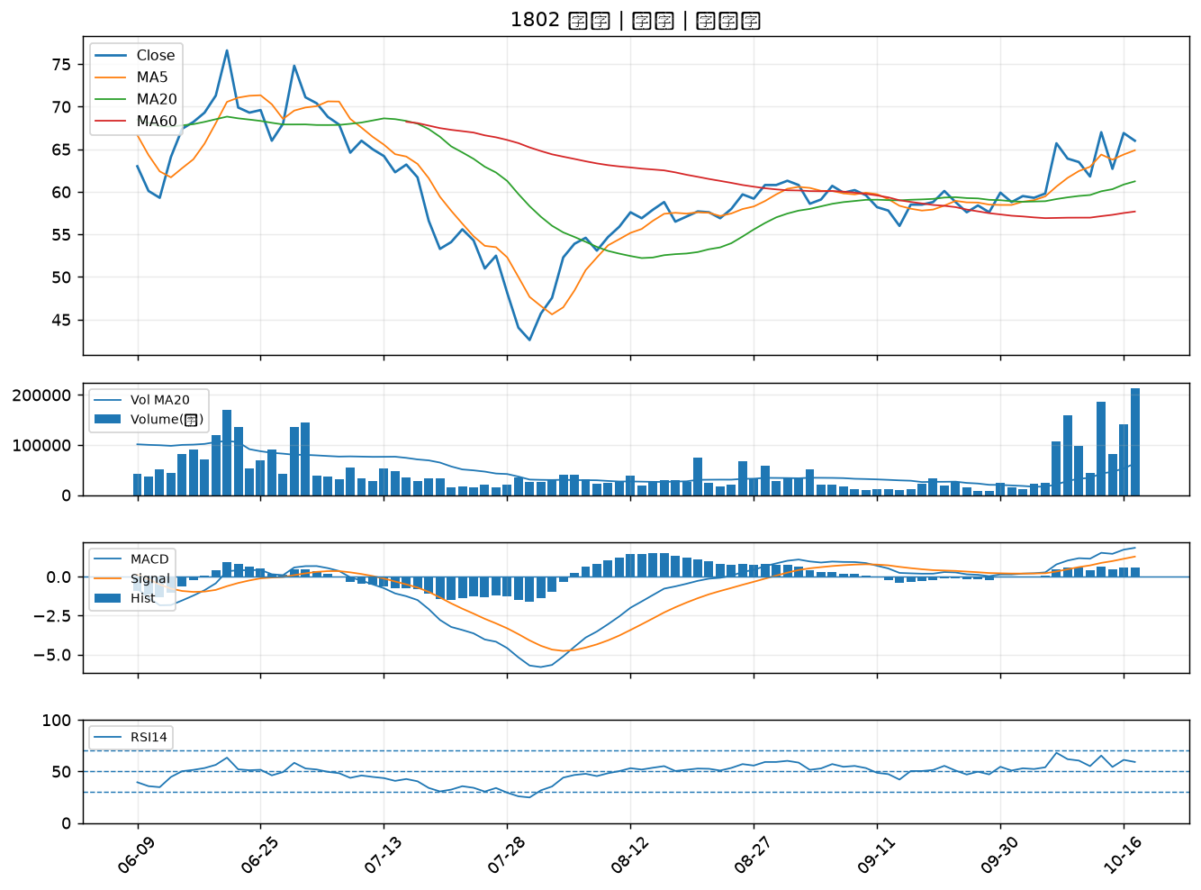

6234 高僑｜B級
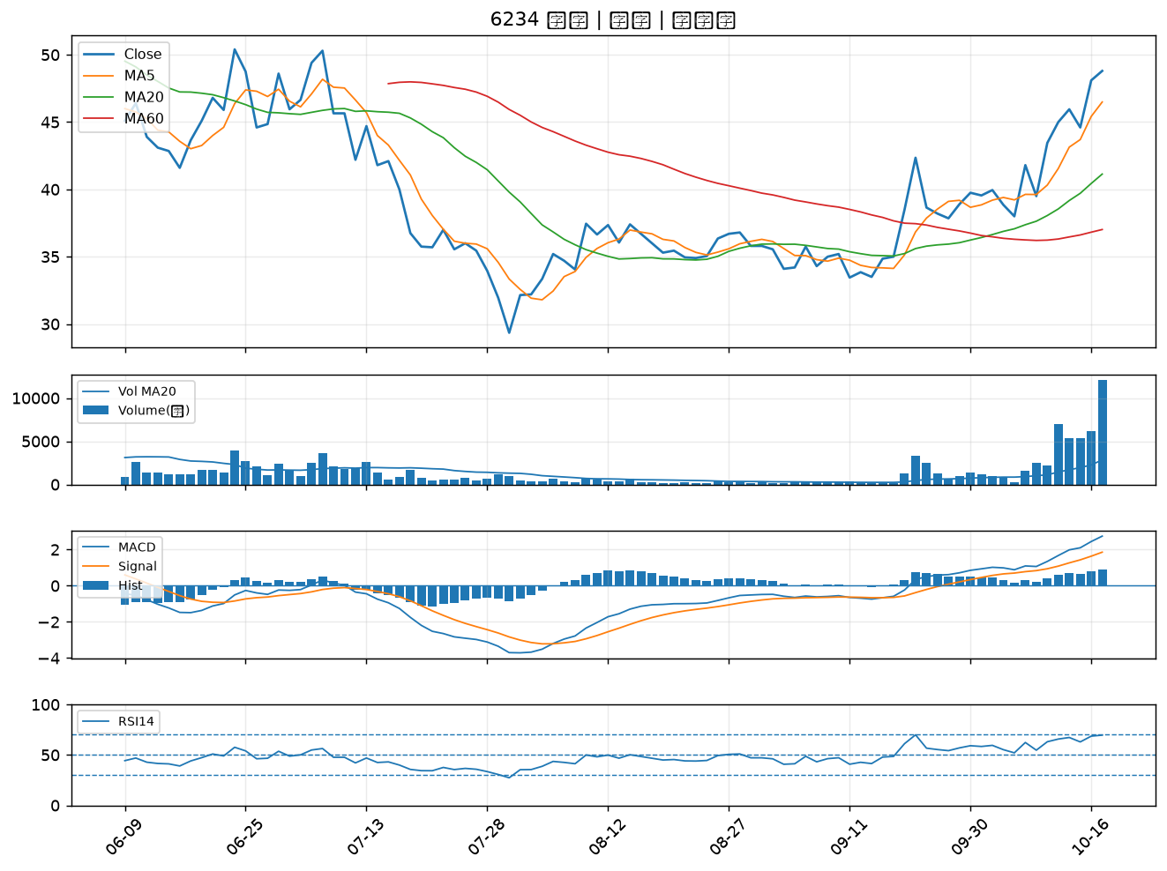

5469 瀚宇博｜B級
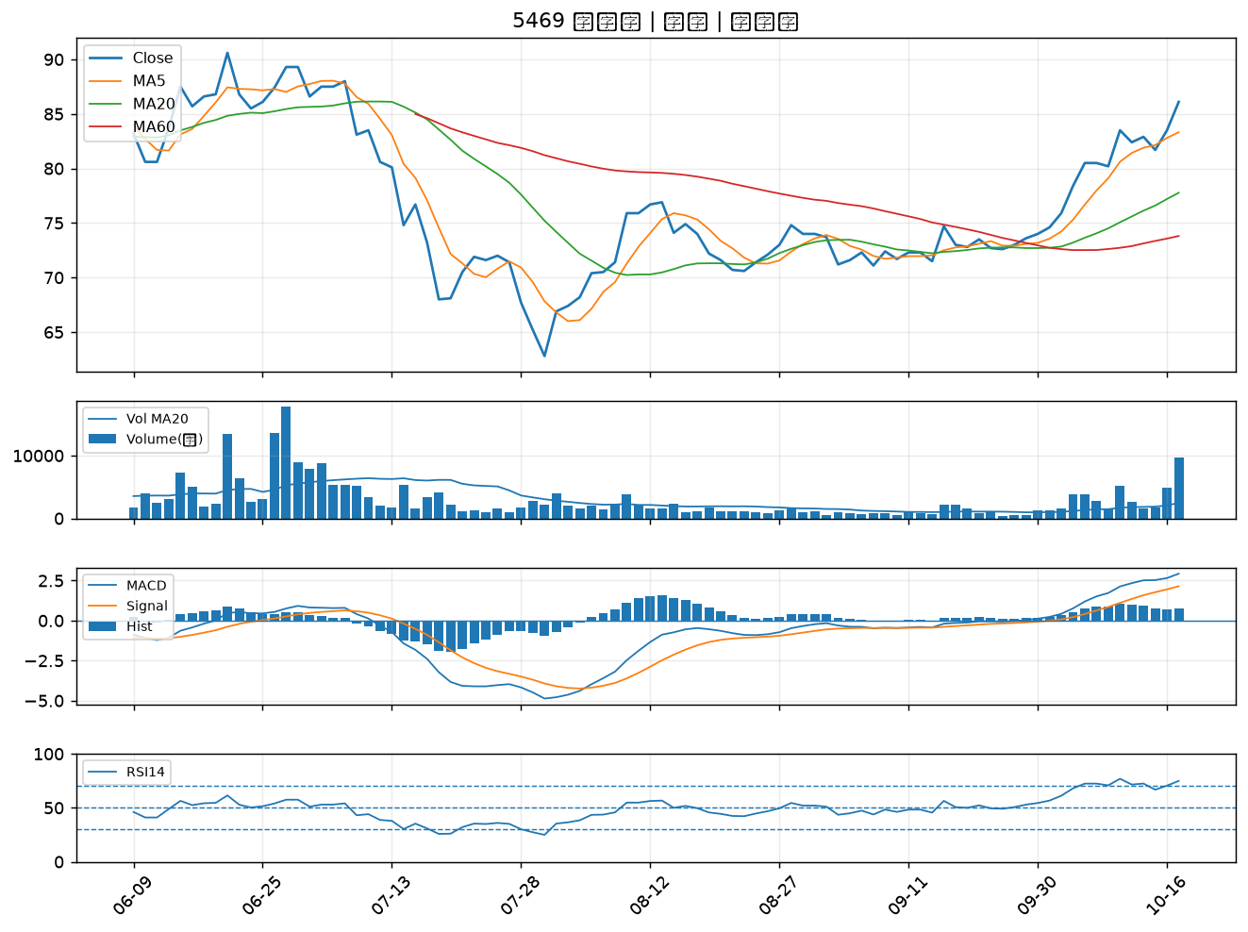

4566 時碩工業｜B級
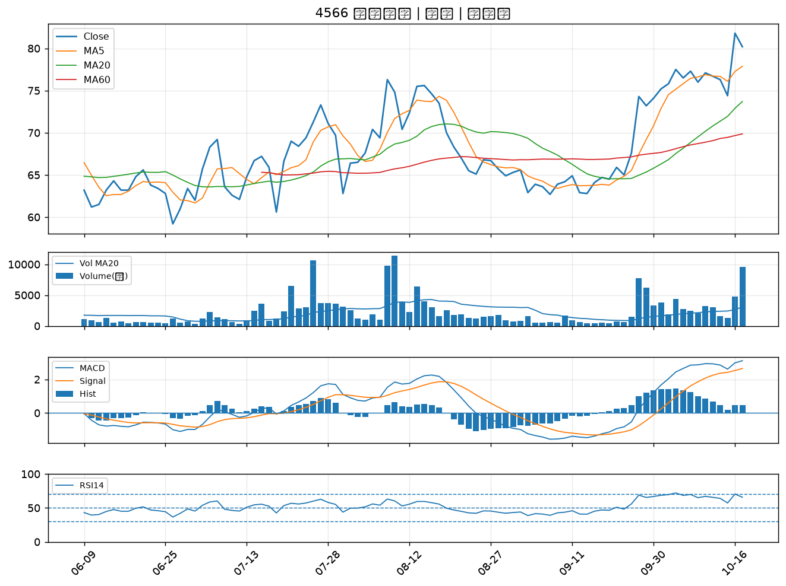

4906 正文｜B級
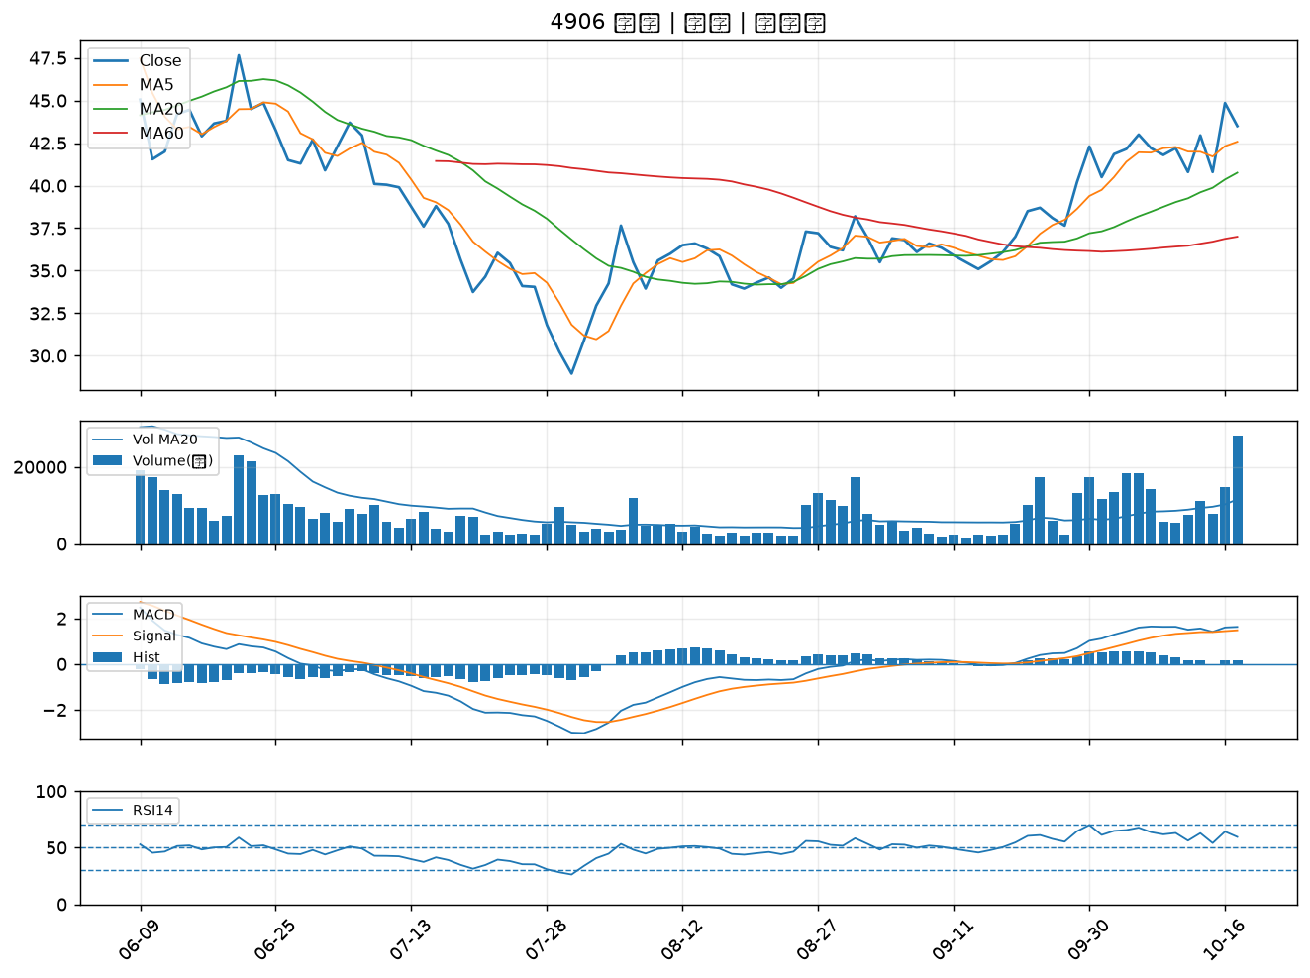

3701 大眾控｜B級
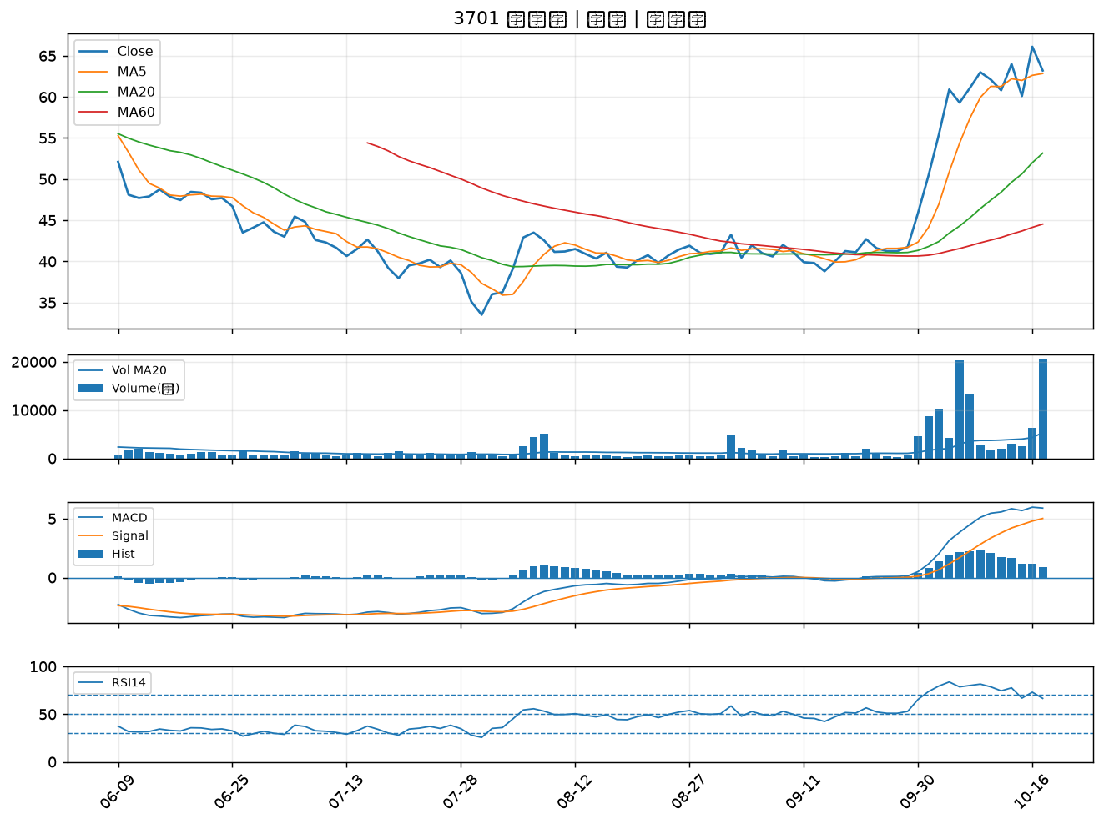

3535 晶彩科｜B級
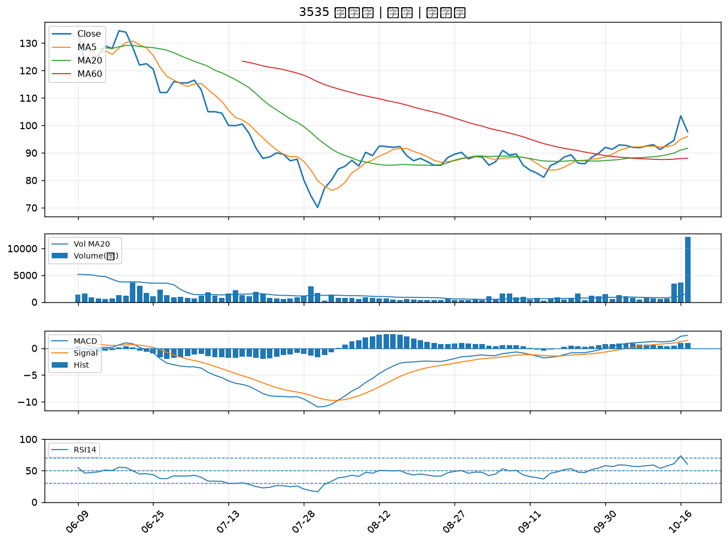

6517 保勝光學｜B級
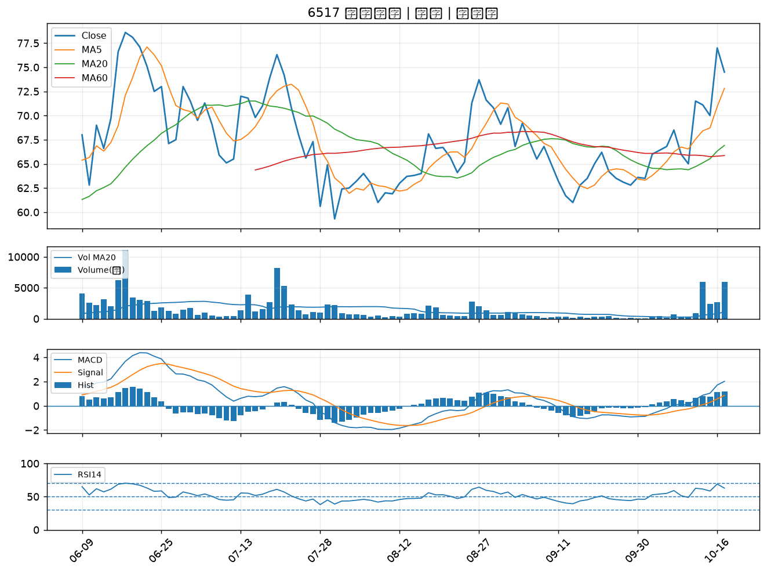

4927 泰鼎-KY｜B級
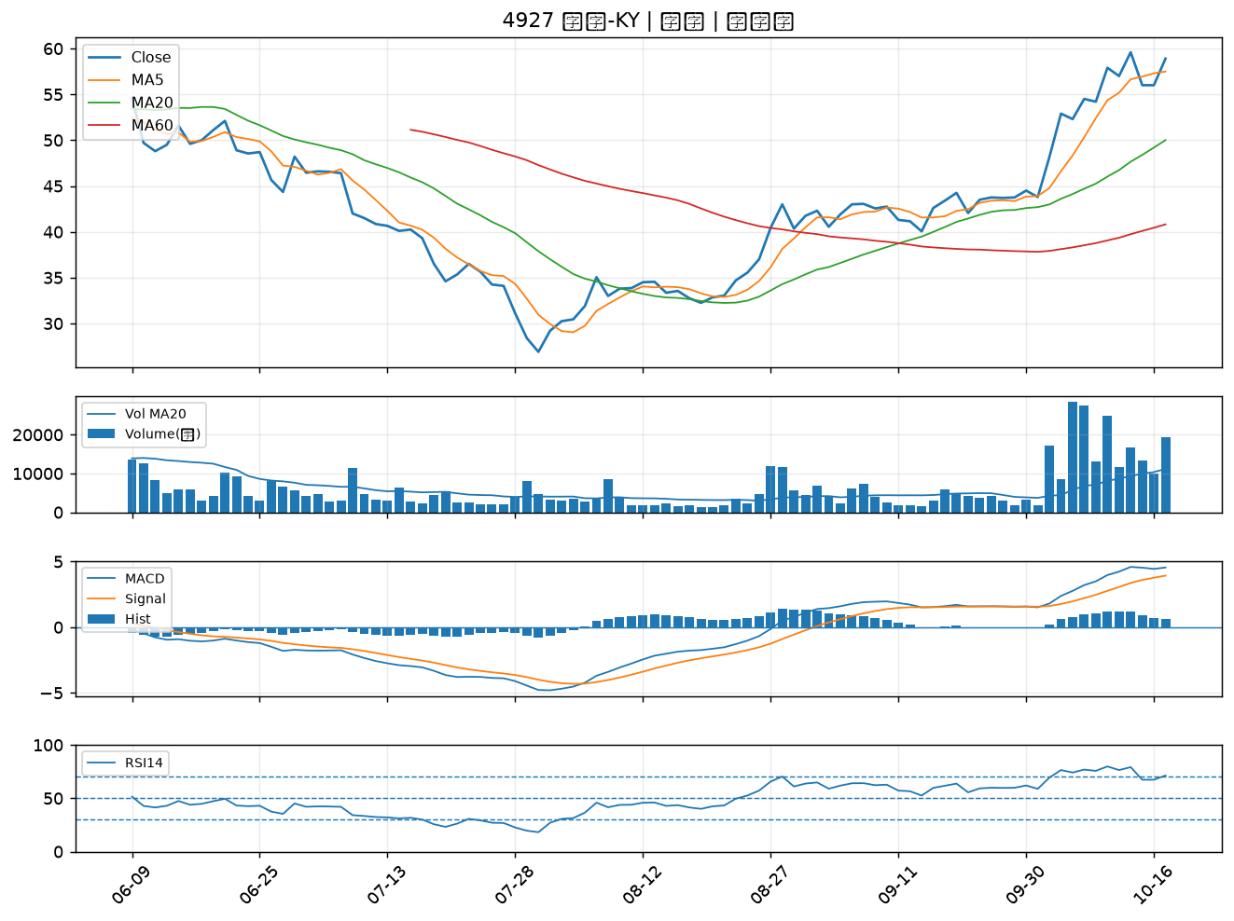

3703 欣陸｜B級
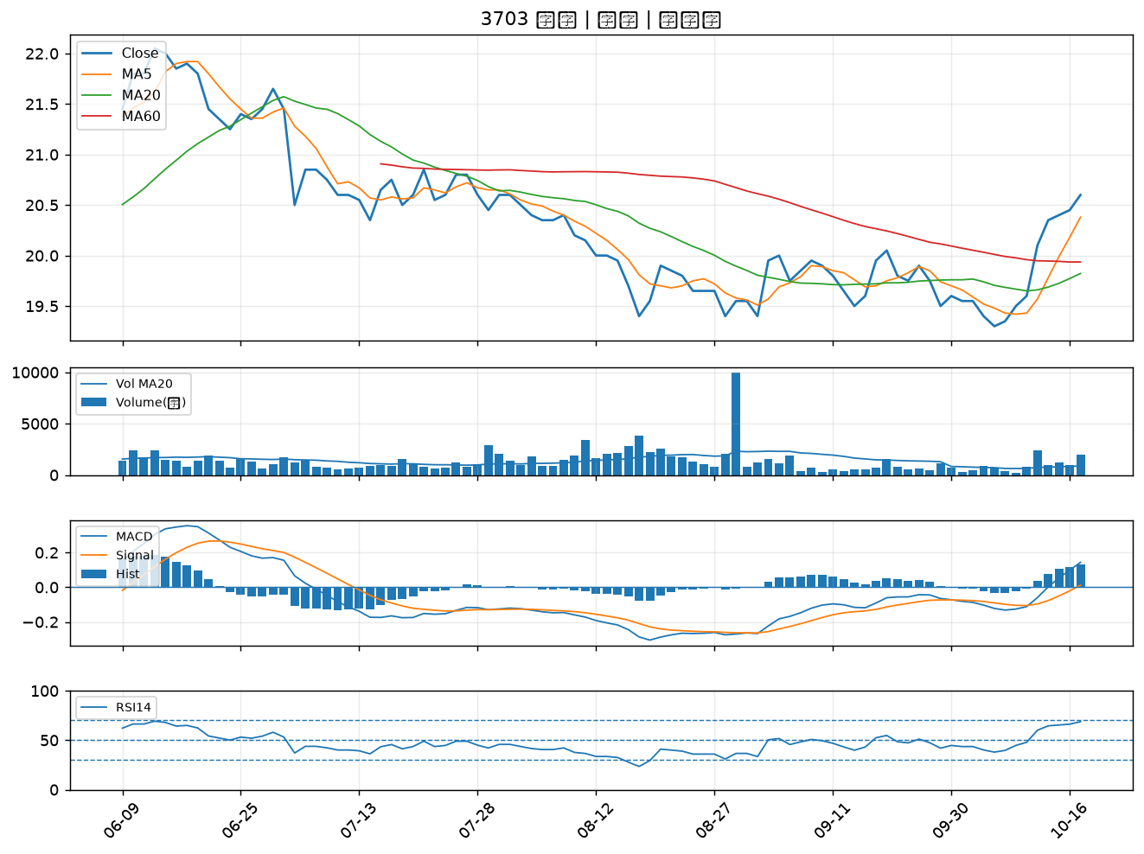

6269 台郡｜B級
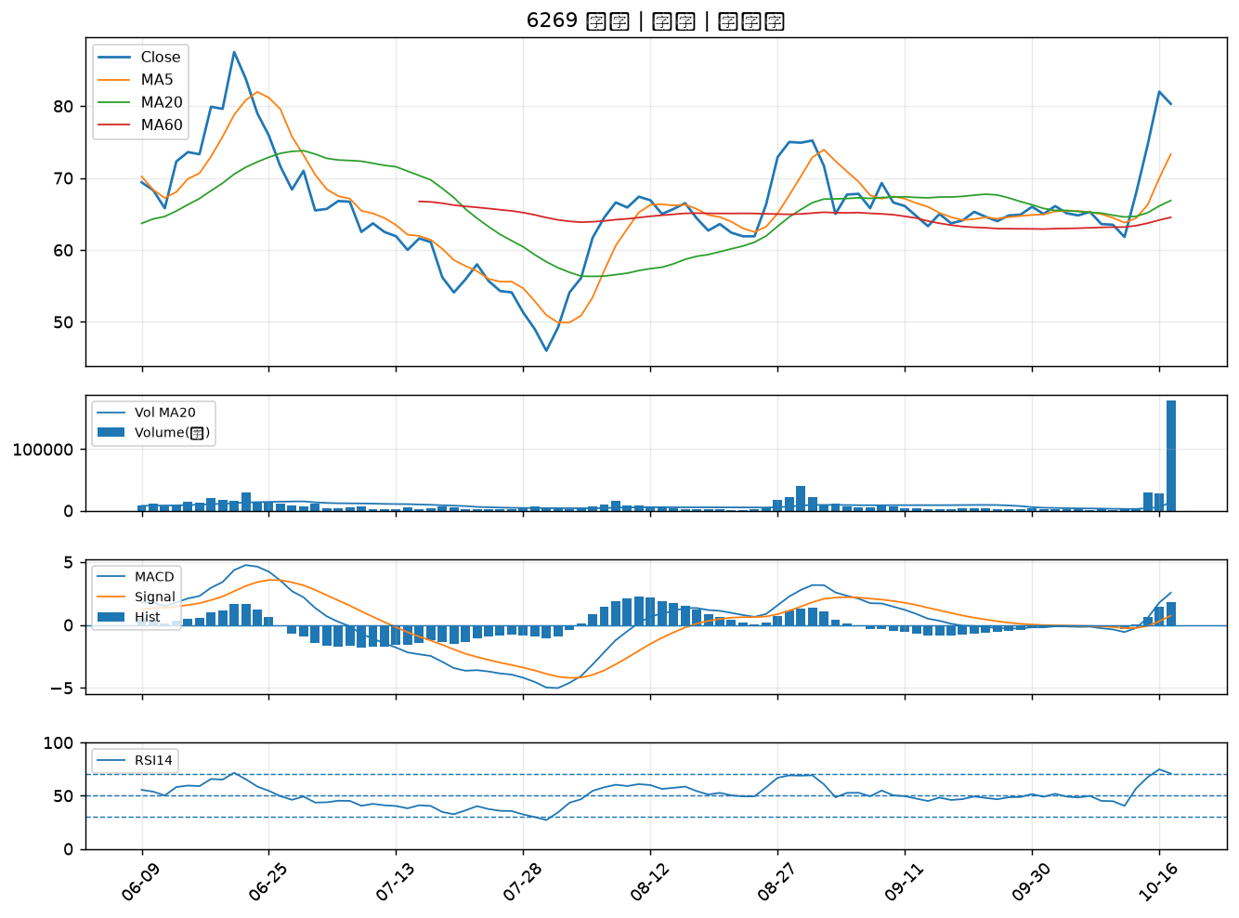

3045 台灣大｜B級
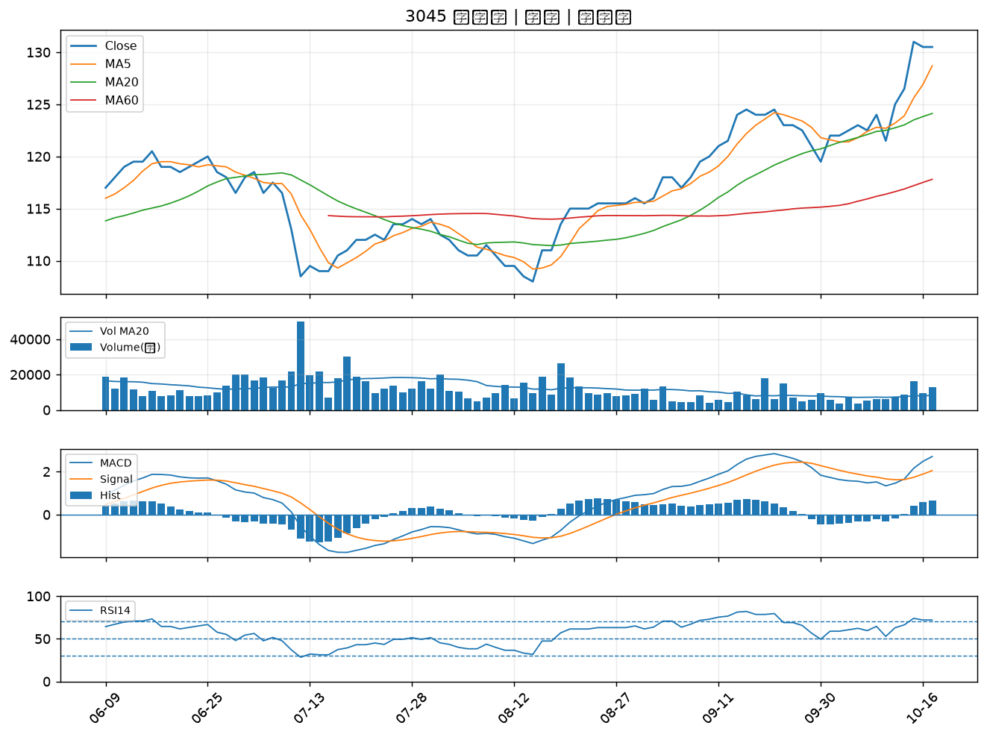

4904 遠傳｜B級
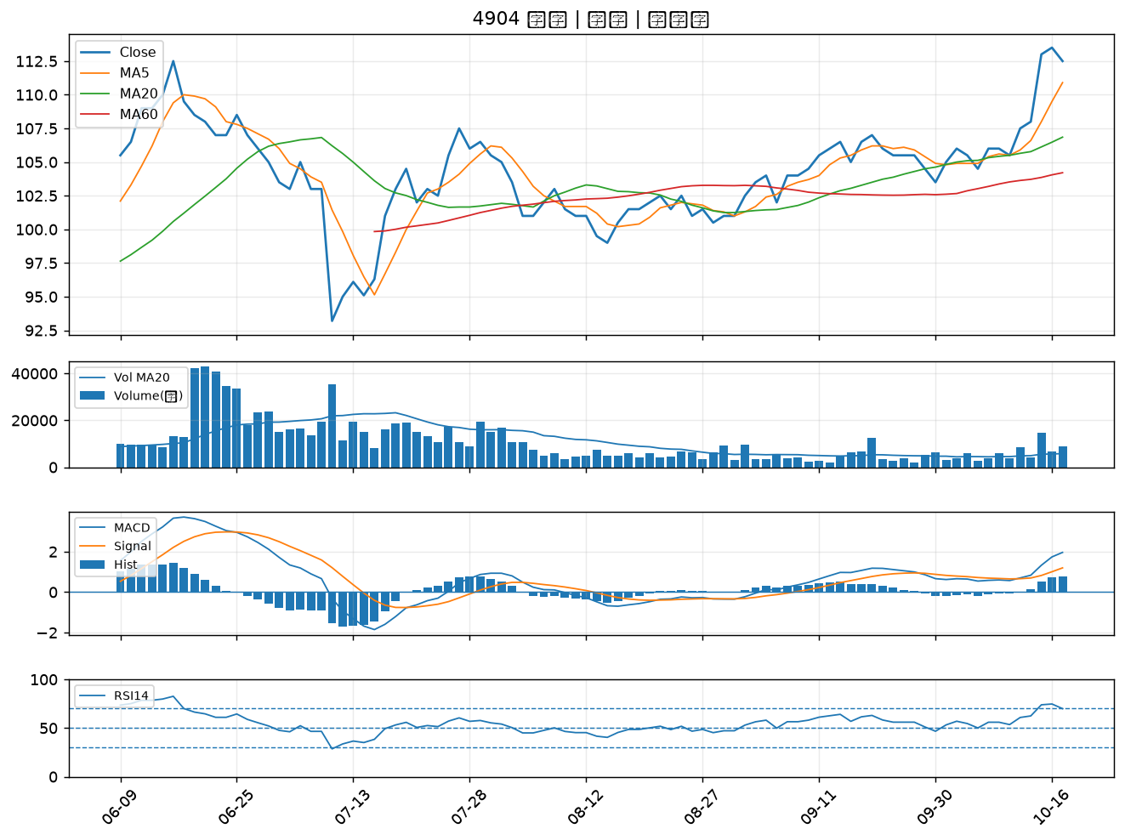

3580 友威科｜B級
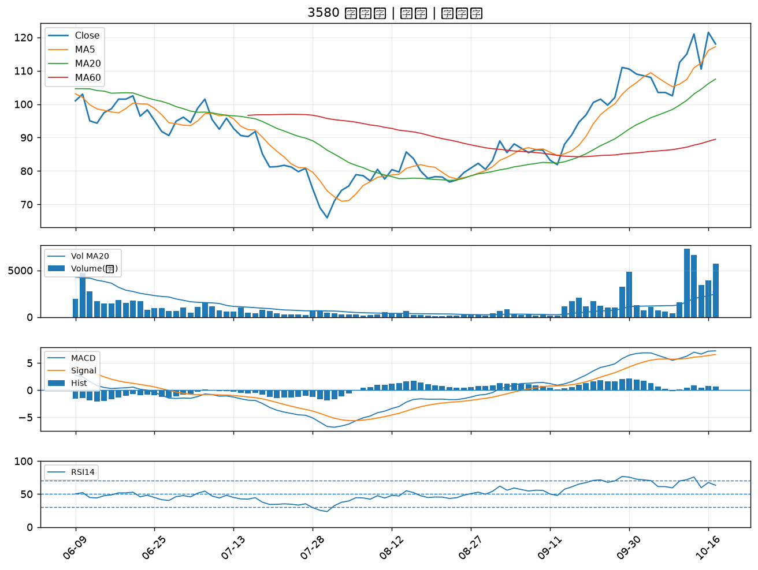

3034 聯詠｜B級
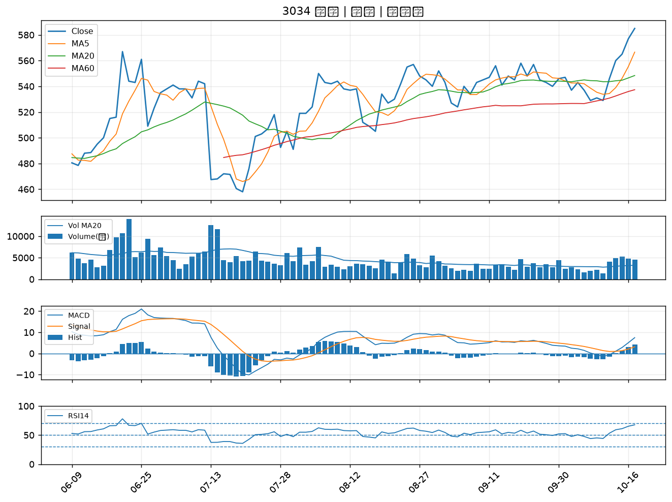

2504 國產｜B級
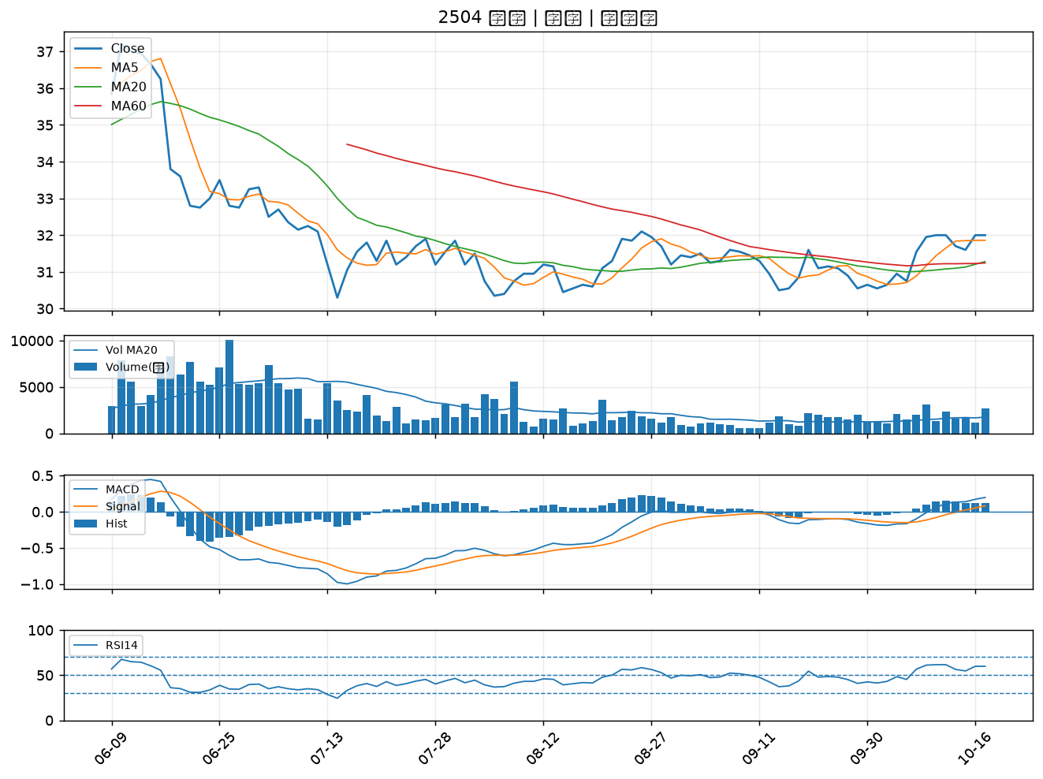

2913 農林｜B級

